Dados
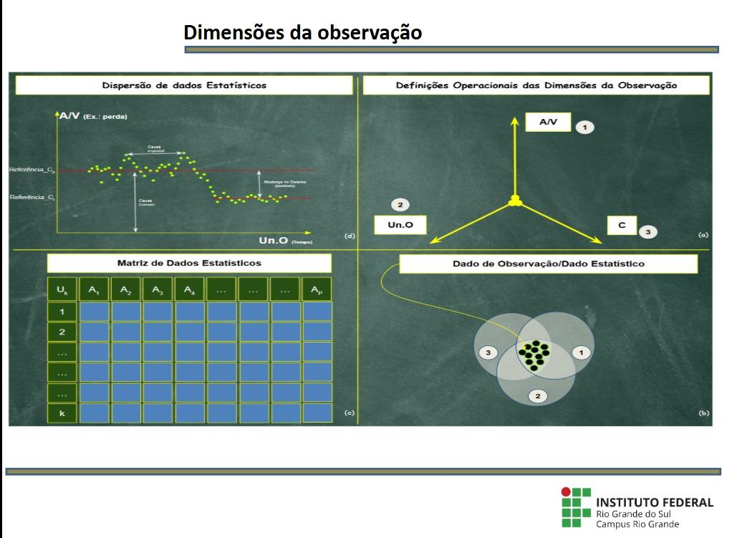
Microrregião | Código | Contabilidade Social
 |  | Série 2002 em diante
 |  | PIB
 |  | Valor adicionado bruto a preços básicos
 |  | Serviços |  | Agropecuária | Indústria
 |  | Administração Pública | Outros Serviços | 2021 (R$ mil) | 2021 (R$ mil)
 |  | 2021 (R$ mil) | 2021 (R$ mil)
Cachoeira do Sul | 43022 | 878268.487 | 2021098.005 | 2013533.966 | 731569.794
Camaquã | 43028 | 816525.854 | 1552662.297 | 1664811.93 | 531515.331
Campanha Central | 43030 | 1025607.107 | 2570456.23 | 2428709.377 | 754650.407
Campanha Meridional | 43031 | 1149471.322 | 2685926.595 | 2152381.17 | 654023.99
Campanha Ocidental | 43029 | 2127848.066 | 4666143.466 | 5615113.89 | 1241952.406
Carazinho | 43009 | 1059035.854 | 4159313.497 | 2814282.241 | 891306.567
Caxias do Sul | 43016 | 5148949.767 | 21931605.163 | 1421320.819 | 19246963.659
Cerro Largo | 43006 | 412501.665 | 962322.774 | 976407.655 | 391648.909
Cruz Alta | 43011 | 990069.295 | 4479355.2 | 4811303.183 | 1772461.274
Erechim | 43004 | 1415464.517 | 4485279.393 | 2443312.137 | 3355735.14
Frederico Westphalen | 43003 | 1113679.417 | 2406989.04 | 2296925.227 | 770637.421
Gramado-Canela | 43024 | 2077595.07 | 6436399.83 | 392089.401 | 4382709.856
Guaporé | 43014 | 914717.397 | 2214228.528 | 1661430.586 | 1945838.373
Ijuí | 43008 | 1331960.788 | 4586926.853 | 3300829.983 | 2768891.933
Jaguarão | 43034 | 304804.973 | 624594.588 | 1300035.977 | 94385.87
Lajeado-Estrela | 43021 | 2031240.813 | 6489979.019 | 1752742.612 | 5276397.132
Litoral Lagunar | 43035 | 1756793.674 | 5821826.593 | 1423135.93 | 4800700.349
Montenegro | 43023 | 1415874.817 | 3904283.32 | 848674.81 | 4533418.936
Não-Me-Toque | 43012 | 303330.922 | 1183010.731 | 1051261.792 | 1108396.554
Osório | 43027 | 2773873.197 | 6305148.673 | 1374884.661 | 1970510.281
Passo Fundo | 43010 | 2208977.646 | 10893566.497 | 4001419.402 | 3699599.301
Pelotas | 43033 | 2871674.103 | 7525976.163 | 2362080.209 | 1748582.81
Porto Alegre | 43026 | 21440497.165 | 94851110.206 | 801786.517 | 35263013.928
Restinga Seca | 43019 | 394455.318 | 820610.252 | 906227.449 | 332046.067
Sananduva | 43005 | 397702.148 | 947515.698 | 1336386.153 | 234323.674
Santa Cruz do Sul | 43020 | 2124534.296 | 6559266.665 | 1780386.637 | 3656095.736
Santa Maria | 43018 | 2130832.17 | 6913714.508 | 2604691.123 | 1627750.355
Santa Rosa | 43001 | 989897.948 | 3104273.592 | 1645411.369 | 1405289.391
Santiago | 43017 | 703400.488 | 2701413.121 | 3743312.991 | 923906.018
Santo Ângelo | 43007 | 1173518.074 | 3805435.099 | 4207559.65 | 929079.94
São Jerônimo | 43025 | 1080133.208 | 3638999.558 | 955978.605 | 8221928.247
Serras de Sudeste | 43032 | 762197.756 | 1158479.301 | 2185794.653 | 2740769.949
Soledade | 43013 | 437653.387 | 798819.306 | 918619.242 | 222885.481
Três Passos | 43002 | 926544.656 | 2271202.827 | 1936466.386 | 1682255.705
Vacaria | 43015 | 1052194.466 | 2793836.141 | 3838167.164 | 1212166.009

